Skogsmästarprogrammet
Starta här med att sätta X (kolumn N) välj sedan vilket huvudområde kursen ska räknas in i (kolumn O)
OBS! Vi arbetar löpande med kvalitetssäkring och utveckling av verktyget, se därför till att alltid arbeta i den senaste versionen som finns på programsidan på studentwebben!
Skogsmästarprogrammet |  |  |  |  |  |  |  |  |  |  |  |  |  |  | FYLLS I AUTOMATISKT! Examenskrav Skogsmästarprogrammet
 |  |  |  |  |  |  |  |  |  |  |  |  |  |  | Huvudområde Skogsbruksvetenskap |  |  | Antal poäng som saknas
 |  |  |  |  |  |  |  |  |  |  |  |  |  |  | Ämne | Antal poäng | Krav
 |  |  |  | Huvudområde 1 | Huvudområde 2 | Poäng per delområden i Skogsbruksvetenskap |  |  | Poäng i Skogs-teknologi | Poäng i Virkeslära | Poäng ekologi i Biologi | Avklarad (sätt X) | Valt huvudområde i examen |  | Totalt antal poäng varav | 0 | 180 | 180
Kurskod | Kurs | Hp | Nivå |  |  | Mål, planering & policy | Naturliga processer | Arbets-processer |  |  |  |  |  |  | Obligatoriska programkurser | 0 | 120 | 120
 | År 1 Obligatoriska kurser |  |  |  |  |  |  |  |  |  |  |  |  |  | Valbara programkurser | 0 | 45 | 45
BI1444 | Skogen, marken maskinen | 15 | G1N | Skogsbruksvetenskap | Biologi |  | 7.5 | 7.5 | 7.5 |  | 15 |  |  |  | Kandidatarbete Skogsbruksvetenskap | 0 | 15 | 15 | 360
SV0026 | Skogens värden | 15 | G1N | Skogsbruksvetenskap |  | 10 |  |  |  | 1 |  |  | Skogsbruksvetenskap
SV0029 | Skogliga beslutsunderlag | 15 | G1N | Skogsbruksvetenskap |  | 7.5 |  | 2.5 | 1 | 1.5 |  |  | Skogsbruksvetenskap
SV0028 | Skogens ekologi och produktion | 15 | G1N | Skogsbruksvetenskap | Biologi |  | 7.5 | 7.5 | 1 | 3 | 7.5
 | År 2 Obligatoriska kurser |  |  |  |  |  |  |  |  |  |  |  |  |  | FYLLS I AUTOMATISKT!
BI1445 | Skogens ekologi och skötsel | 15 | G1F | Biologi |  |  |  |  |  |  | 15 |  | Biologi |  | Baskrav för jägmästarexamen (195 hp) |  |  | Antal poäng som saknas
SV0031 | Skogsskötsel | 15 | G1F | Skogsbruksvetenskap |  | 4 | 4 | 4 | 2 | 2 |  |  | Skogsbruksvetenskap |  | Ämne | Antal poäng | Krav
FÖ0491 | Skoglig verksamhetsledning och affärskunskap | 15 | G1F | Företagsekonomi |  |  |  |  |  |  |  |  | Företagsekonomi |  | Skogsbruksvetenskap varav | 0 | 135 | 135 | #REF! | #REF!
SV0032 | Skogliga planeringsnivåer | 15 | G2F | Skogsbruksvetenskap |  | 15 |  |  |  |  |  |  | Skogsbruksvetenskap |  | Mål, planering och policy | 0 | 15 | 15
 | År 3 Valbart Campus Skinnskatteberg "Mäklarspåret" |  |  |  |  |  |  |  |  |  |  |  |  |  | Naturliga processer | 0 | 15 | 15
FÖ0493 | Skogsgården företaget | 15 | G1F | Skogsbruksvetenskap | Företagsekonomi | 7.5 |  |  |  |  |  |  |  |  | Arbetsprocesser | 0 | 15 | 15
SV0033 | Skoglig driftsledning | 15 | G2F | Skogsbruksvetenskap |  |  |  | 15 | 15 |  |  |  | Skogsbruksvetenskap |  | Fördjupningsnivå G2F | 0 | 15 | 15
SV0038 | Vägar och vatten | 7.5 | G2F | Skogsbruksvetenskap |  |  |  | 7.5 | 7.5 |  |  |  | Skogsbruksvetenskap |  | Skogsbruksvetenskap avancerad nivå | 0 | 30 | 30 |  | 0
SV0077 | Förmedling av lantbruksfastigheter- teoretisk del | 15 | G2F | Skogsbruksvetenskap |  |  |  |  |  |  |  |  | Skogsbruksvetenskap |  | Biologi varav | 0 | 30 | 30
SV0075 | Fastighetsrätt för lantbruksfastigheter | 15 | G2F | Skogsbruksvetenskap |  |  |  |  |  |  |  |  | Skogsbruksvetenskap |  | Ekologi | 0 | 15 | 15
SV0078 | Förmedling av lantbruksfastigheter, praktisk del | 15 | G2F | Skogsbruksvetenskap |  |  |  |  |  |  |  |  | Skogsbruksvetenskap |  | Ekonomi varav | 0 | 30 | 30
SV0076 | Lantbruksfastighetens byggtekniker och värderingsprinciper | 15 | G2F | Skogsbruksvetenskap |  |  |  |  |  |  |  |  | Skogsbruksvetenskap |  | Företagsekonomi | 0 | 15 | 15
FÖ0512 | Bostadsrätt | 7.5 | G1F | Företagsekonomi |  |  |  |  |  |  |  |  | Företagsekonomi |  | Inriktnings-/specialiseringskrav (105 hp) |  |  | Antal poäng som saknas
EXXXX | Självständigt kandidatarbete | 15 | G2E | Skogsbruksvetenskap |  |  |  |  |  |  |  |  | Skogsbruksvetenskap |  | Ämne | Antal poäng | Krav |  |  | 0
Valbara sommarkurser |  |  |  |  |  |  |  |  |  |  |  |  |  |  | Inriktning/Specialiseringskrav varav | 0 | 105 | 105.0
SV0030 | Kolning och skogshistoria | 7.5 | G1F | Skogsbruksvetenskap |  |  |  |  |  |  |  |  |  |  | Kandidatarbete | 0 | 15 | 15 |  | 0
SVxxx | Sustainable Use of Natural Resource | 7.5 | G1F | Skogsbruksvetenskap |  |  |  |  |  |  |  |  |  |  | Kurser på avancerad nivå | 0 | 90 | 90
Kurskod | Valbara programkurser (Att fylla i själv) OBS! Kurserna måste vara godkända av programstudierektor för att få ingå i examen! | Hp | Nivå | Huvudområde 1 | Huvudområde 2 | Mål, planering & policy | Naturliga processer | Arbets-processer | Poäng i Skogs-teknologi | Poäng i Virkeslära | Poäng ekologi i Biologi | Avklarad (sätt x) | Valt huvudområde i examen |  | Poäng i valt huvudområde på avancerad nivå |  |  |  |  |  | Kraven behöver endast vara uppfyllda inom ett huvudområde
 |  |  |  |  |  |  |  |  |  |  |  |  |  |  | Biologi | 0 | 60 | 60
 |  |  |  |  |  |  |  |  |  |  |  |  |  |  | Skogsbruksvetenskap | 0 | 60 | 60
 |  |  |  |  |  |  |  |  |  |  |  |  |  |  | Företagsekonomi | 0 | 60 | 60
 |  |  |  |  |  |  |  |  |  |  |  |  |  |  | Bioekonomimanagement | 0 | 60 | 60
 |  |  |  |  |  |  |  |  |  |  |  |  |  |  | Masterarbete | 0 | 30 | 30
 |  |  |  |  |  |  |  |  |  |  |  |  |  |  | Totalt antal avklarade poäng | 0 | 300 | 300

Kurskod | Eventuellt övriga kurser (Att fylla i själv) OBS! För att en kurs ska kunna ingå i en jägmästarexamen behöver den vara relevant i förhållande till examensmålen. Är du osäker på om en kurs uppfyller detta, hör av dig till din programstudierektor eller studievägledningen. |  |  |  |  |  |  |  |  |  |  | Avklarad (sätt x) | Valt huvudområde i examen

Masterprogram/Kurser på avancerad nivå - Att fylla i själv |  |  |  |  |  |  |  |  |  |  |  |  |  |  | Behörig till masterprogram

 |  |  |  | Huvudområde 1 | Huvudområde 2 | Poäng per delområde i Skogsbruksvetenskap |  |  | Används ej | Används ej | Poäng ekologi i Biologi | Avklarad (sätt x) | Valt huvudområde i examen |  | Program |  | Behörig
Kurskod | Kurs Avancerad nivå | Hp | Nivå |  |  | Mål, planering & policy | Naturliga processer | Arbets-processer
 |  |  |  |  |  |  |  |  |  |  |  |  |  |  | Conservation and Management of Fish and Wildlife |  | Nej

 |  |  |  |  |  |  |  |  |  |  |  |  |  |  | Forest Ecology and Sustainable Management |  | Nej

 |  |  |  |  |  |  |  |  |  |  |  |  |  |  | Euroforester |  | Nej

 |  |  |  |  |  |  |  |  |  |  |  |  |  |  | Forest and Business Management |  | Nej

 |  |  |  |  |  |  |  |  |  |  |  |  |  |  | Forest Bioeconomy |  | Nej

 |  |  |  |  |  |  |  |  |  |  |  |  |  |  | Industrial Wood Supply Management |  | Nej

 |  |  |  |  |  |  |  |  |  |  |  |  |  | G1N
 |  |  |  |  |  |  |  |  |  |  |  |  |  | G1F
 |  |  |  |  |  |  |  |  |  |  |  |  |  | G2F
 |  |  |  |  |  |  |  |  |  |  |  |  |  | G2E
 |  |  |  |  |  |  |  |  |  |  |  |  |  | A1N
 |  |  |  |  |  |  |  |  |  |  |  |  |  | A1F
 |  |  |  |  |  |  |  |  |  |  |  |  |  | A2E

Examenskrav - Jägmästarexamen
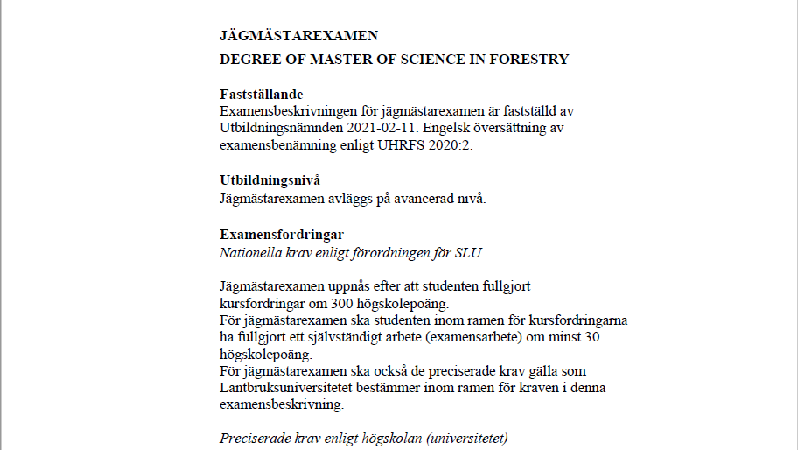
Bioekonomimanagement | Företagsekonomi | 7.5
Biologi |  | 15
Företagsekonomi | Biologi | 30
Hållbar utveckling | Skogsbruksvetenskap | 60
Juridik | Lantbruksvetenskap
Kemi
Landskapsarkitektur
Lantbruksvetenskap
Markvetenskap
Matematisk statistik
Nationalekonomi
Skogsbruksvetenskap
Statistik
Teknologi
Annat ämne

Biologi
Skogsbruksvetenskap
Företagsekonomi
Bioekonomimanagement

7.5
15
30
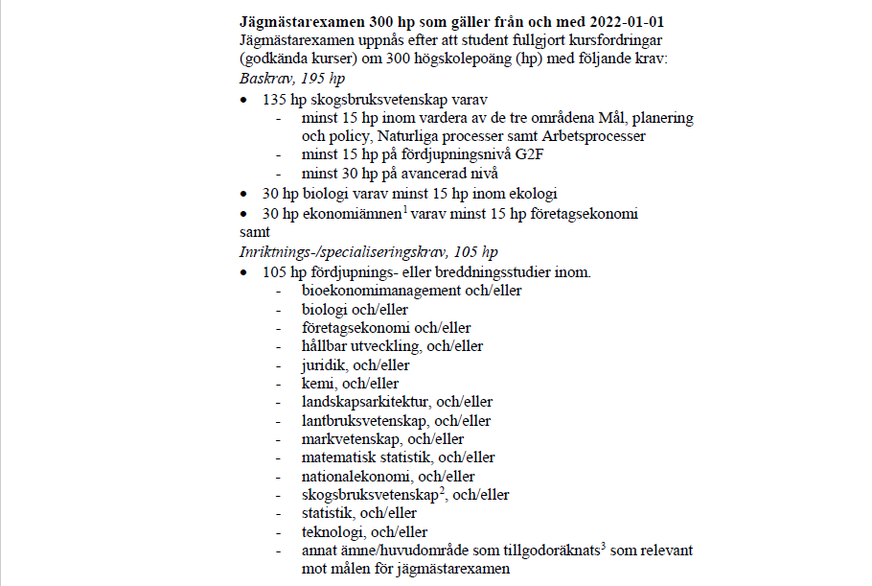
60

G1N
G1F
G2F
G2E
A1N
A1F
A2E

